要望書様式
様式

 |  |  |  | ○○ | 年 | ○ | 月 | ○ | 日

国土交通大臣 殿
押印は不要です

事業者名、代表者氏名（役職含む）を 記載してください
 |  |  | 住 所
 |  |  | ○○県○○市○○町○○番地
 |  |  | 氏名又は名称
 |  |  | ○○市長 ○○ ○○

令和４年度訪日外国人旅行者受入環境整備緊急対策事業費補助金
（インバウンド受入環境整備高度化事業）要望書
拠点機能強化事業の場合に、記載してください。
（面的整備事業の場合は『－（ハイフォン）』）

令和４年度訪日外国人旅行者受入環境整備緊急対策事業費補助金（インバウンド受入環境整備高度化事業）について、別紙のとおり関係書類を添えて要望します。

 | 補助対象事業名 | 多様な移動手段の整備
 | 事業者名 | ○○市
 | 施設名 | －

別紙1-1
別紙１－１ 事業概要

補助対象事業者名 |  | ○○市

 | 多様な移動手段の整備を実施する地域の概要
 | 受入環境整備高度化計画の名称 |  | ○○における受入環境整備高度化計画
 | 所在地域 |  | ○○県○○市
 | 観光客の来訪が想定される 観光スポットの概要 |  | ○○城は江戸時代初期に建築され、現在は公園として整備されており、桜の名所ともなっている。 城下町において、食べ歩き等ができることから多言語対応等の取組も行い訪日外国人の受入体制を整えており、ＳＮＳ等でも話題となっている。 周辺の○○寺も桜の名所であり、さらなる周遊の促進を図ることで○○寺方面への散策も促していきたい。
 | 多様な移動手段の整備箇所と 観光スポットの関係性 |  | ○○駅から観光スポットである○○城に向かう際の周遊ルートである旧城下町○○の町並みにおいて、観光客の周遊促進を図るために、電動キックボード・電動アシスト自転車等を整備するもの。

今回整備する設備あるいは施設について他の補助制度等の国等の資金を活用している場合、括弧内に記載し、活用している補助制度等について具体的にご記入ください。また、財産処分期限もご記入ください。
 | その他補助制度の活用
 | 他の補助制度等の活用の有無 (活用している・予定がある場合は具体的に記入下さい。)※ |  | 国 | 有：当該設備は○○省の●●補助金を活用して建設されている（補助率１／２）。財産処分期限は２０１６年３月である。
 |  |  | 都道府県 | 無
 |  |  | その他 | 無
 | ※：他の補助金等の計画区域内に対象施設がある場合は、補助対象が重ならないためにその計画中における施設の位置づけを調整する必要があります。 「補助金等に係る予算の執行の適正化に関する法律」等を参考に他の補助制度等の利用状況を記入下さい。

 | 補助対象事業者情報
 | 補助対象事業者名 |  | ○○市
 | 法人番号 |  | ○○○○○○○○○○○○○
 | 補助対象事業者の区分 |  | 設置主体
 | 住所 |  | 〇〇県○○市○○町○○番地
 | 所属部署・担当者名 |  | 観光 太郎
 | 連絡先（電話番号・FAX番号） |  | 電話 | （△△△）-△△△-△△△ | FAX | （△△△）-△△△-△△△
 | 連絡先（メールアドレス） |  | △△＠△△△．△△△．△△

別紙3-1 設置場所
別紙３－１ 多様な移動手段の整備エリア

 | 観光スポットと多様な移動手段の整備の位置関係がわかる地図
 |  | 下記①②について、要件を満たす必要があります。満たす場合は□に✓を入れてください。
 |  | ①公共交通機関の駅等から観光スポット等に至るまでの経路等を踏まえた設置位置となっている。
 |  | ②公道での利用を前提とし、訪日外国人を含む旅行者が広く利用可能なものである。

○○観光案内所
○○広場
○○神社
○○博物館
○○通り
○○商店街
旧○○邸
○○記念館
○○館
○○歴史館
○○亭
○○寺
○○観光案内所
観光スポット②
②
主な周遊ルート（徒歩）
主な周遊ルート（車）
①
周遊に資することがわかるように、設置位置を・周遊ルートを示してください。
観光スポット①

大宰府天満宮
九州国立博物館

別紙3-2 設置場所
別紙３－２ 多様な移動手段の整備に資する設備の概要
多様な移動手段の整備に資する設備の設置箇所の位置関係がわかる詳細地図及び写真等
道路
○○駅
道路
○○駅横に
受付施設・車体保管施設を整備予定
誘導看板
車体保管施設
ホテル
飲食店
受付施設

多様な移動手段の整備に資する設備の写真（設置箇所の現況写真、配置図等を貼付してください）
【外観写真】（新築等の場合はパース等）
【改修する設備等写真】（改修対象がある場合は必須）
【改修する設備等写真】（改修対象がある場合は必須）
【改修する設備等写真】（改修対象がある場合は必須）

別紙5-1
※新築等の場合は「整備前」は不要
例
別紙５－１ 受付施設・車体保管施設の整備
整備前
 | 改修前の図面等を添付し、 改修箇所がわかるようにしてください。 【必須】

受付施設の場合
出入口
受付カウンター
エアコン
照明
照明
照明
整備後
 | 改修後の図面等を添付し、 改修箇所がわかるようにしてください。 【必須】

別紙5-2
別紙５－２ 受付施設・車体保管施設の整備（トイレ）

公衆トイレの整備概要
基本整備項目 実施概要（該当する実施項目に全てチェックの上、整備概要を記述ください。）
実施項目 |  |  |  |  | 整備概要
TRUE | （１）洋式便器の整備 |  |  |  | 整備数 |  | 5 | 台 | ※備考欄
 |  |  |  |  |  |  |  |  | 個室ブース増設に伴う増設、自動洗浄機能付の便器へ交換
 |  |  |  |  | （内訳） |  | 新設 |  | 増設 |  | 1 | 交換 | 2 | 洋式化 | 2
FALSE | （２）温水洗浄便座の整備 |  |  |  | 整備数 |  | 5 | 台 | ※備考欄
 |  |  |  |  |  |  |  |  | 洋式便器の増設・和式便器の洋式化に伴う増設 合計3台、 自動開閉機能付の機種へ交換
 |  |  |  |  | （内訳） |  | 新設 |  | 増設 |  | 3 | 交換 | 2
FALSE | （３）洗面器の整備（自動水栓化等） |  |  |  | 整備数 |  | 3 | 台 | ※備考欄
 |  |  |  |  |  |  |  |  | 手動水栓から自動水栓に交換
FALSE | （４）清潔機能等向上整備 |  |  |  | 整備内容 |  | 乾式清掃への変更に伴う床タイルの貼り替え
追加整備項目 実施概要（該当する項目に全てチェックの上、台数等記述ください。）
 | 小便器（自動水栓化等） |  | 3 | 台 |  | 外装工事（屋根部分は除く） |  |  |  |  |  | 多様な身体状況や家族構成に対応するための設備 |  |  | 4 | 台
 | ハンドドライヤー |  |  | 台 |  | 窓 |  |  |  | 箇所 |  | 掃除流し |  |  |  | 台
 | 化粧鏡 |  |  | 枚 |  | 入口ドア |  |  |  | 箇所 |  | その他、明確な機能向上を伴う整備 |  |  |  | 台
 | ＬＥＤ照明 |  |  | 箇所 |  | 案内標識 |  |  |  | 箇所
 | 室内空調（換気、冷暖房）設備 |  |  | 台 |  | 案内表示 |  |  |  | 箇所
※実施項目に対する機能向上内容等の説明を記載（特に改修する場合、機能向上内容を明記してください。）
実施項目の機能向上内容を明記
実施項目の整備内容を明記
改修について利用者にとっての明確な機能向上で あると認められない場合は補助対象となりません。
◯小便器：手動から自動洗浄に ◯多様な身体状況や家族構成に対応するための設備：ベビーチェア、ベビーシートをそれぞれ2台設置

大便器の現状及び整備後の状況
 |  | 和式便器数 |  |  | 洋式便器数 |  | 合計 |  | 洋式化率
事業実施前 |  | 2 | 台 |  | 2 | 台 | 4 | 台 | 50%
事業実施後 |  | 0 | 台 |  | 5 | 台 | 5 | 台 | 100%

整備前後の図面

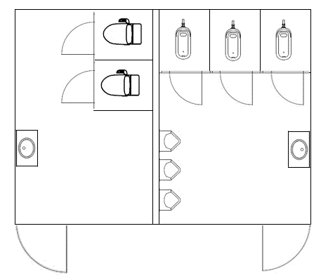
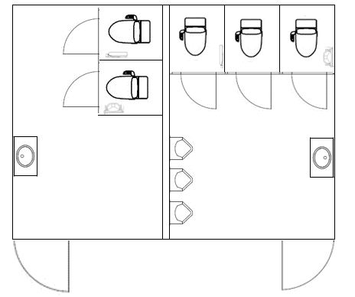
例
※新築等の場合は「整備前」は不要
和式便器を洋式化
小便器の自動水栓化
洋式便器の高機能化
洗面器の自動水栓化
洗面器の自動水栓化
例
整備前
 | 改修前の図面等を添付し、 改修箇所がわかるようにしてください。 【必須】

整備後
 | 改修後の図面等を添付し、 改修箇所がわかるようにしてください。 【必須】

別紙6
別紙６ 案内標識のデザイン

 | 項目 |  | 内容
 | 整備する案内標識の種類 |  | 受付施設の場所を誘導する看板等
 | 表記する言語 |  | 英語・韓国語・中国語（繁体字・簡体字）
 | 設置箇所 |  | 受付施設周辺
複数の案内標識を設置する場合は、それぞれ作成してください。
 | デザイン案
○○受付
○○ Reception
３００ｍ
 |  | デザイン案を添付してください 【必須】

 | 項目 |  | 内容
 | 整備する案内標識の種類
 | 表記する言語
 | 設置箇所
 | デザイン案
 |  | デザイン案を添付してください 【必須】

別紙7 情報発信
別紙７ 情報発信
Ⅰ）対象となる多様な移動手段の整備に資する設備の所在を当該設備の周囲や外壁等に多言語またはピクトサインにより表示
※整備されていない場合は、整備計画をこちらにご記入ください。事業完了までに実施する必要があります。
※整備計画には、設置場所、デザインイメージ、完了時期を示してください。
事業完了までに整備する
既に整備されている
例
既に整備されている場合の例
受付施設・車体保管施設の所在が当該設備の周囲や設備外壁等で、多言語またはピクトサインにより案内されている
※デザインイメージを添付
※案内が設置されている位置を示す図等を添付

Ⅱ）対象となる多様な移動手段の整備に資する設備の所在を多言語のマップやWEB等で発信
既に整備されている場合の例
今後整備する場合の例
既に整備されている
今後、整備する計画がある
※整備されていない場合は、整備計画をこちらにご記入ください。
※必ずしも事業完了までに整備が完了する必要はありません。
※整備計画には、整備完了の予定とする時期、発信する媒体の種類や発行元等をご記入ください。
※WEBやスマートフォンのアプリ等での発信でも構いません。
受付施設・車体保管施設が記載された
・散策マップ（パンフレット）の写真
・Webページのスクリーンショット及びURL
等を貼り付ける。
市が発行している多言語の散策マップ（パンフレット）に、対象となる受付施設・車体保管施設が示されている。
令和５年度中に、〇〇市が発行している多言語の散策マップに対象となる受付施設・車体保管施設の所在の掲載を計画している。

